記載要領
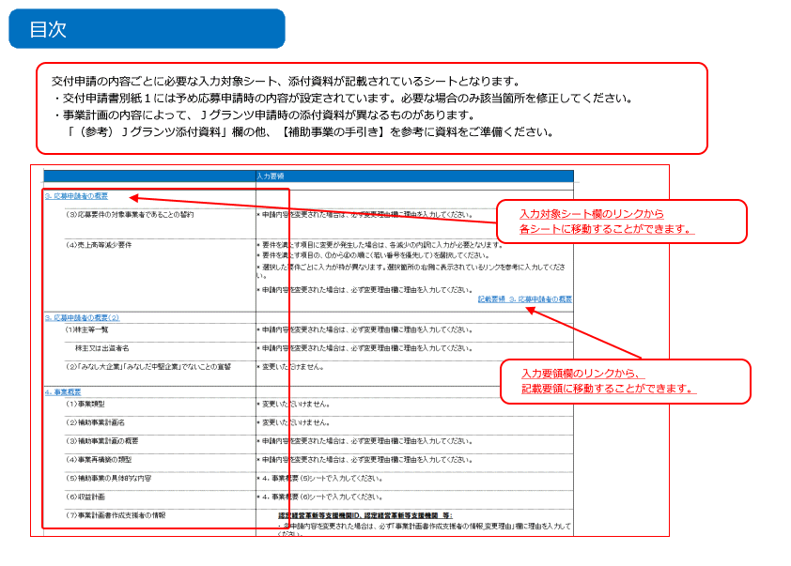
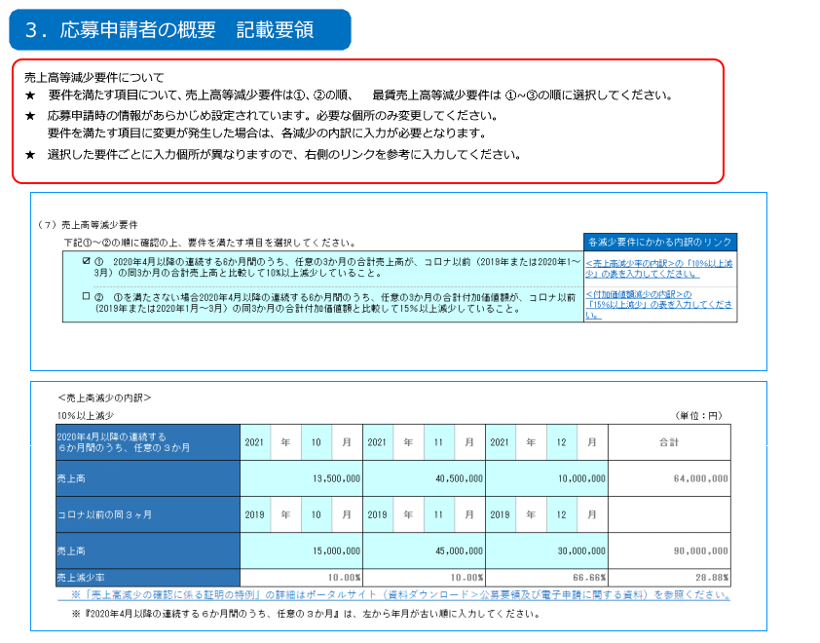
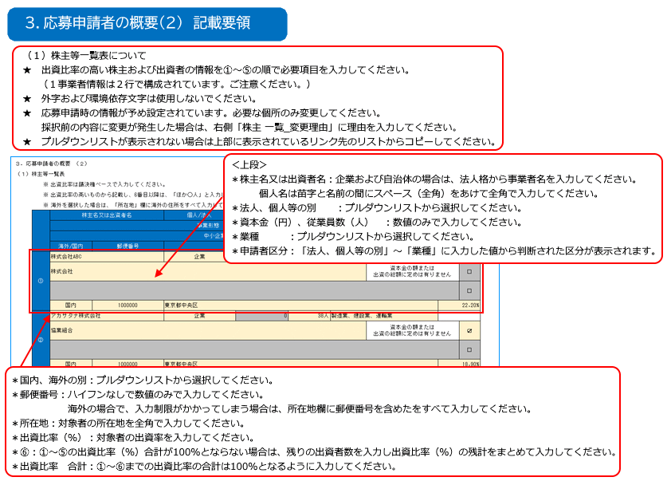
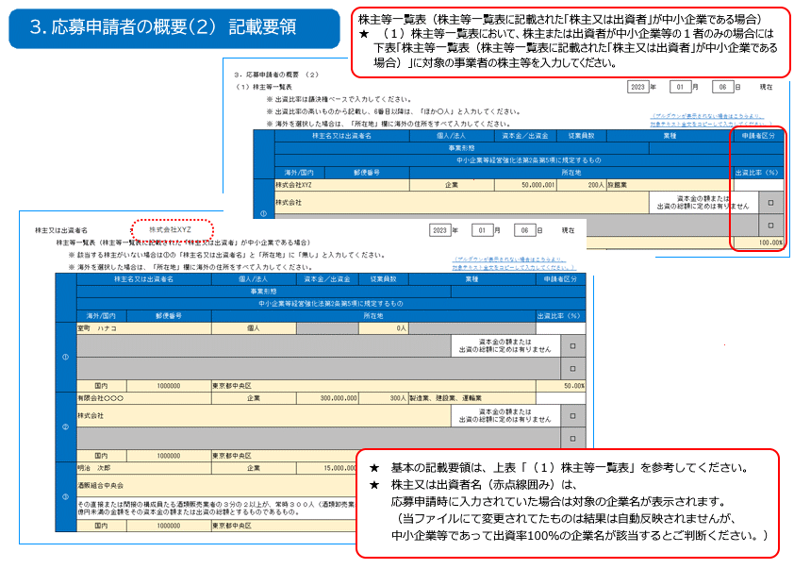
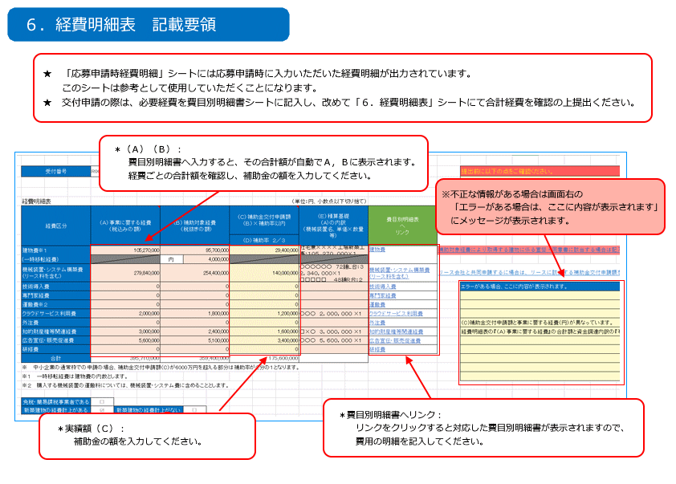
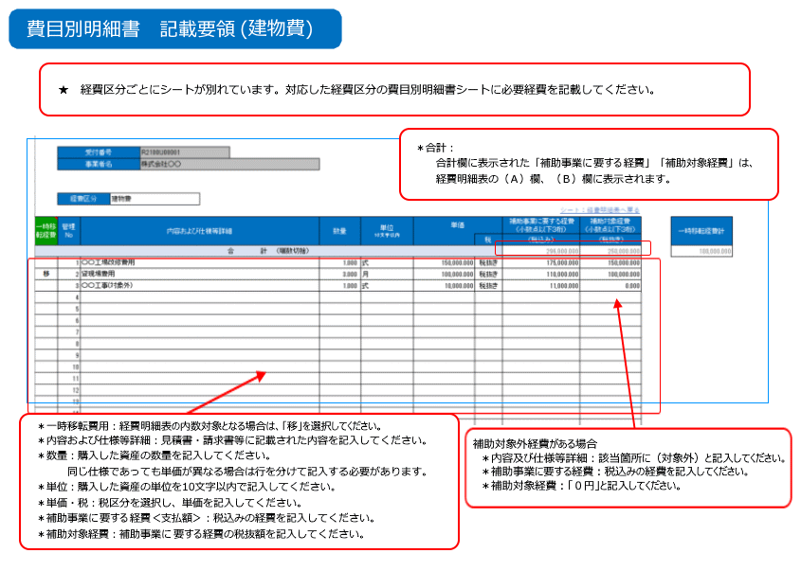
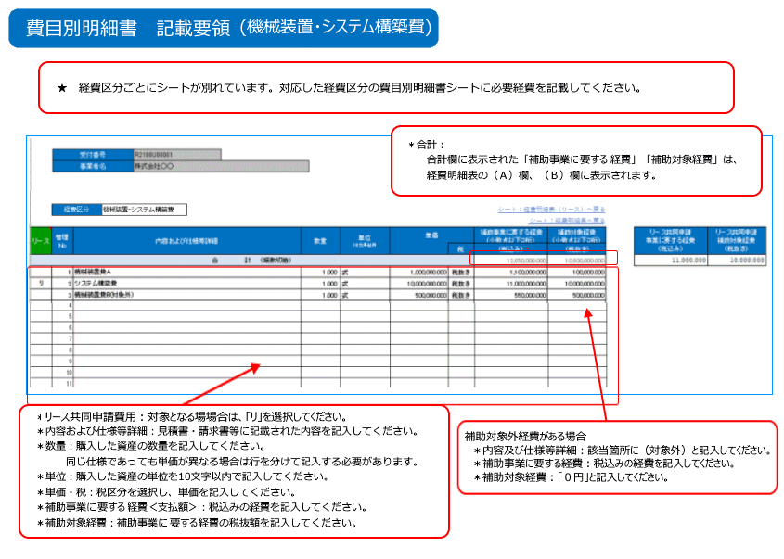
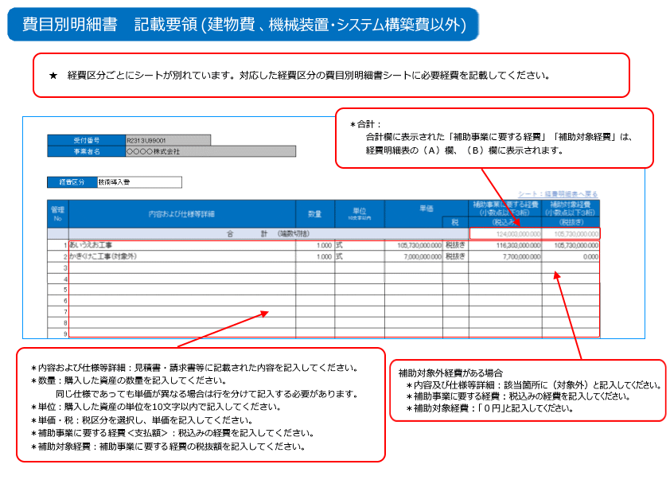
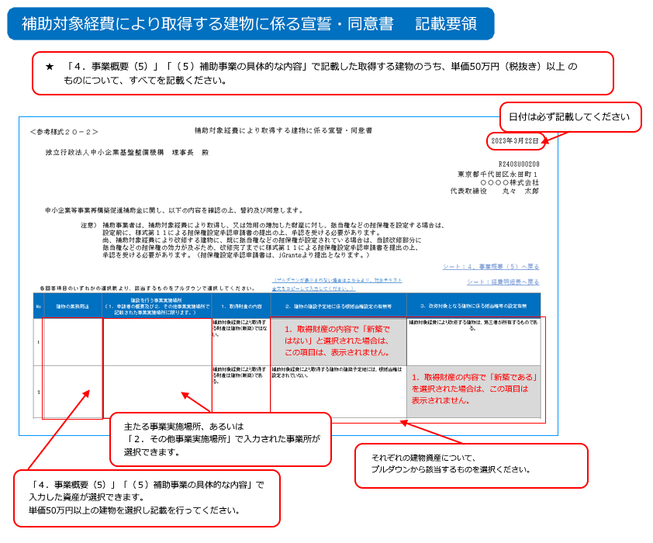
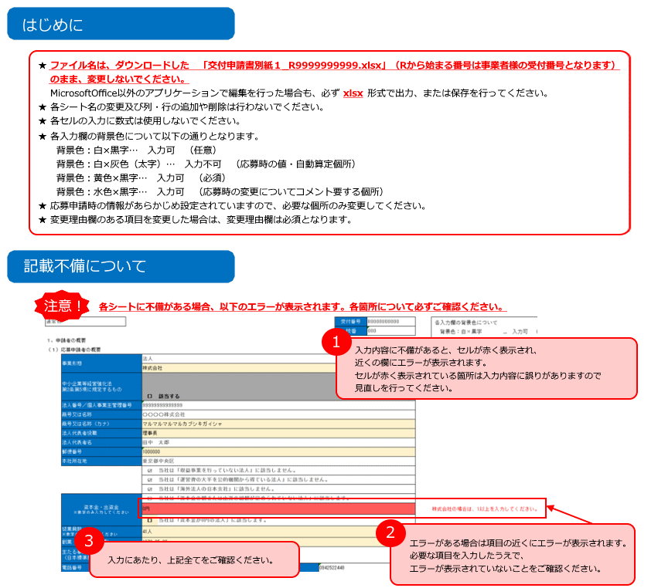

★事業再構築補助金ホームページ内に掲載されている「よくある交付申請時の不備」も合わせてご確認ください。

１．申請者の概要
各入力欄の背景色について
背景色：白×黒字 … 入力可 （任意）
背景色：白×灰色（太字） … 入力不可 （応募時の値・自動算定個所）
背景色：黄色×黒字 … 入力可 （必須）
背景色：水色×黒字 … 入力可 （応募時の変更についてコメント要する個所）
R208 | 8
 | 通常枠 |  |  |  |  |  |  |  | 受付番号 | R2138U00509
 |  |  |  |  |  |  |  |  | 枝番 | 000
 | １．申請者の概要
 | （１）応募申請者の概要
 |  | 事業形態 | 法人
 |  |  | 株式会社
 |  | 中小企業等経営強化法 第2条第5項に規定するもの

 |  |  | □ | 該当する
 |  | 法人番号／個人事業主管理番号 | 3011001034090
 |  | 商号又は名称 | 株式会社トモノカイ
 |  | 商号又は名称（カナ） | トモノカイ
 |  | 法人代表者役職 | 代表取締役 |  |  |  |  |  |  |  |  |  | 個人事業主の場合は「個人事業主」と記載してください。
 |  | 法人代表者名 | 徳岡 臣紀
 |  | 郵便番号 | 1500002
 |  | 本社所在地 | 東京都渋谷区渋谷２丁目１２番２４号東建・長井ビル５階
 |  |  | ☑ | 当社は「収益事業を行っていない法人」に該当しません。
 |  |  | ☑ | 当社は「運営費の大半を公的機関から得ている法人」に該当しません。
 |  |  | ☑ | 当社は「海外法人の日本支社」に該当しません。
 |  | 資本金・出資金 ※数字のみ入力してください | □ | 当社は「資本金の額または出資の総額が定められていない法人」に該当します。 |  |  |  |  |  |  |  |  | 選択された事業形態では「当社は「資本金の額または出資の総額が定められていない法人」に該当します。」を選択することはできません。
 |  |  | 17,100,000円 |  |  |  |  |  |  |  |  |  | 資本金・出資金が1以上の場合、３．応募申請者の概要 (2)シートにて株主一覧表を入力してください。
 |  |  | □ | 当社は「資本金が0円の法人」に該当します。 |  |  |  |  |  |  |  |  | 選択された事業形態では「当社は「資本金が0円の法人」に該当します。」を選択することはできません。
 |  | 従業員数 ※数字のみ入力してください | 209人
 |  | 創業・設立日（西暦） | 2000-04-07
 |  | 主たる事業 （日本標準産業中分類ベース） | 82 その他の教育，学習支援業
 |  | 電話番号 | 0357662006 |  |  |  | FAX番号
 |  | Webページ | https://www.tomonokai-corp.com/

 |  | 補助事業の主たる事業実施場所 | ☑ | 本社所在地と同一 | □ | 本社所在地と異なる |  |  |  |  |  |  | 補助事業の主たる事業実施場所_変更理由
 |  | 国内・海外の別
 |  | 郵便番号
 |  | 所在地
 |  | 事業所名
 |  | 電話番号 |  |  |  |  | FAX番号
 |  |  |  |  |  |  |  |  |  |  | 補助事業の主たる事業実施場所はどちらか一つを選択してください。
 |  | 担当者の役職 | 取締役 |  |  |  | 担当者の氏名 | 原口 陽一郎 |  |  |  | 担当者名は複数登録しないでください
 |  | 担当者のメールアドレス | y-haraguchi@tomonokai-corp.com
 |  | 担当者電話番号 | 0357662006 |  |  |  | 携帯電話
 |  |  |  |  |  |  |  |  |  |  | 担当者メールアドレスは複数メールアドレスは登録しないでください。

応募申請時経費明細
受付番号 |  | R2138U00509 |  |  | 枝番 | 000

 |  |  |  |  |  |  | 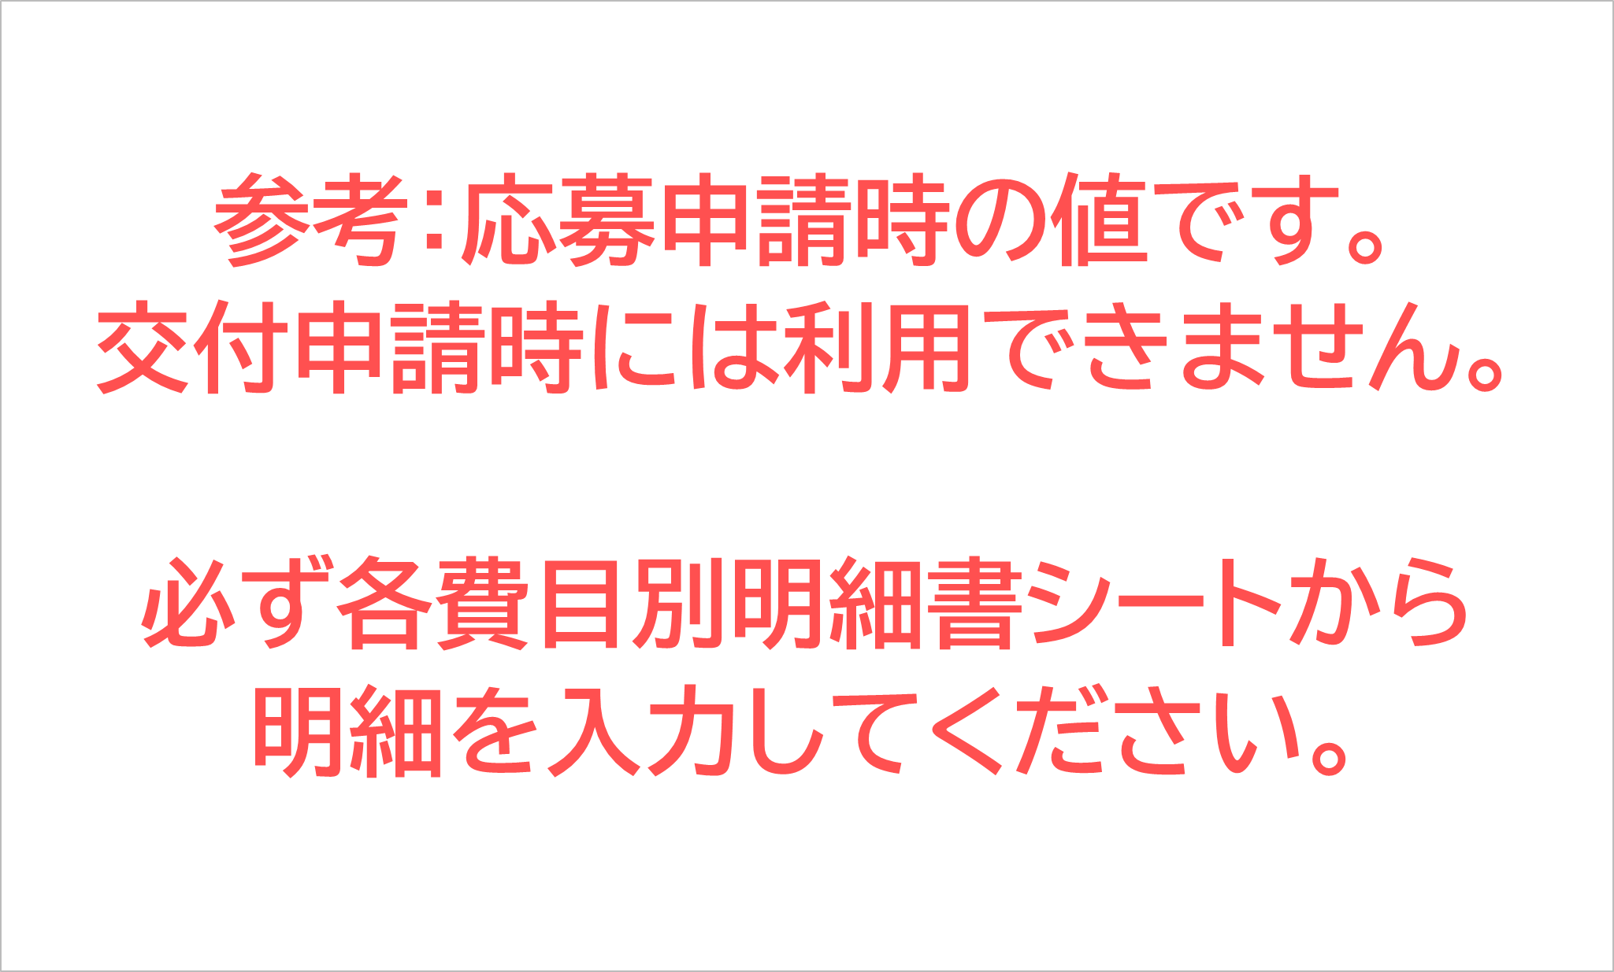
経費明細表 |  |  |  |  |  |  |  |  |  | （単位：円、小数点以下切り捨て）
経費区分 |  | （Ａ）事業に要する経費 （税込みの額） |  |  | （Ｂ）補助対象経費 （税抜きの額） |  | （Ｃ）補助金交付申請額 （Ｂ）×補助率以内 |  | （Ｅ）積算基礎 （A）の内訳 （機械装置名、単価×数量等）
 |  |  |  |  |  |  | （Ｄ）補助率 ２／３
建物費※１ |  | 0 |  |  | 0 |  | 0
(一時移転経費) |  |  |  |  | 内 | 0
機械装置・システム構築費 （リース料を含む） |  | 156,249,500 |  |  | 142,045,000 |  | 80,000,000 |  | システム開発費（調査・設計） ４５，３４０，０００円 システム開発費（実装） ９６，７０５，０００円
技術導入費 |  | 0 |  |  | 0 |  | 0
専門家経費 |  | 0 |  |  | 0 |  | 0
運搬費※２ |  | 0 |  |  | 0 |  | 0
クラウドサービス利用費 |  | 0 |  |  | 0 |  | 0
外注費 |  | 0 |  |  | 0 |  | 0
知的財産権等関連経費 |  | 0 |  |  | 0 |  | 0
広告宣伝・販売促進費 |  | 0 |  |  | 0 |  | 0
研修費 |  | 0 |  |  | 0 |  | 0
合計 |  | 156,249,500 |  |  | 142,045,000 |  | 80,000,000
※１ 一時移転経費は建物費の内数とします。
※２ 購入する機械装置の運搬料については、機械装置・システム費に含めることとします。

免税・簡易課税事業者である |  | □
新築建物の経費計上がある |  | □ | 新築建物の経費計上がない |  |  | □
資金調達内訳
＜補助事業全体に要する経費調達一覧＞ |  |  |  |  |  |  | ＜補助金を受けるまでの資金＞
区 分 | 事業に要する経費(円) |  |  | 資金の調達先 |  |  | 区 分 | 事業に要する経費(円) |  | 資金の調達先
自己資金 | 76,249,500 |  |  |  |  |  | 自己資金 | 80,000,000
補助金交付申請額 | （Ｃ） |  |  |  |  |  | 借入金 | 0
 | 80,000,000 |  |  |  |  |  | その他 | 0
借入金 | 0 |  |  |  |  |  | 合計額 | （Ｃ）
その他 | 0 |  |  |  |  |  |  | 80,000,000
合計額 | （Ａ）
 | 156,249,500

補助対象経費により取得する建物に係る宣誓・同意書
＜参考様式２０－２＞
補助対象経費により取得する建物に係る宣誓・同意書
→ 宣誓・同意日を指定してください。
 |  | 独立行政法人中小企業基盤整備機構 理事長 殿
 |  |  |  |  |  |  | R2138U00509
 |  |  |  |  |  |  | 東京都渋谷区渋谷２丁目１２番２４号東建・長井ビル５階
 |  |  |  |  |  |  | 株式会社トモノカイ
 |  |  |  |  |  |  | 代表取締役 徳岡 臣紀

 |  | 中小企業等事業再構築促進補助金に関し、以下の内容を確認の上、誓約及び同意します。

 |  | 注意） | 補助事業者は、補助対象経費により取得し、又は効用の増加した財産に対し、抵当権などの担保権を設定する場合は、 設定前に、様式第１１による担保権設定承認申請書の提出の上、承認を受ける必要があります。 尚、補助対象経費により改修する建物に、既に抵当権などの担保権が設定されている場合は、当該改修部分に 抵当権などの担保権の効力が及ぶため、改修完了までに様式第１１による担保権設定承認申請書を提出の上、 承認を受ける必要があります。（担保権設定承認申請書は、jGrantsより提出となります。）
 |  |  |  |  |  |  | シート：４．事業概要（５）へ戻る
 | 各回答項目のいずれかの選択肢より、該当するものをプルダウンで選択してください。 |  |  |  | （プルダウンが表示されない場合はこちらより、対象テキスト全文をコピーして入力してください。） |  | シート：経費明細表へ戻る | FALSE
 | No | 建物の業務用途 | 建設を行う事業実施場所 （１．申請者の概要及び２．その他事業実施場所で記載された事業実施場所に限ります。） | １．取得財産の内容 | ２．建物の建設予定地に係る根抵当権設定の有無等 | ３．改修対象となる建物に係る抵当権等の設定有無 |  | FALSE | １．取得財産の内容 | ２．建物の建設予定地に係る根抵当権設定の有無等 | ３．改修対象となる建物に係る抵当権等の設定有無
 | 1 |  |  |  |  |  |  |  | 補助対象経費により取得する財産は建物（新築）である。 | 補助対象経費により取得する建物の建築予定地には、根抵当権は設定されていない。 | 補助対象経費により改修する建物には、抵当権などの担保権は設定されていない。
 | 2 |  |  |  |  |  |  |  | 補助対象経費により取得する財産は建物（新築）ではない。 | 補助対象経費により取得する建物の建築予定地は、第三者が所有するものである。 | 補助対象経費により改修する建物は、第三者が所有するものである。
 | 3 |  |  |  |  |  |  |  |  | 建物の建築予定地に根抵当権が設定されているが、補助対象経費により取得する建物に根抵当権を設定する義務はない。 | 補助対象経費により改修する建物には、既に抵当権などの担保権が設定されている。
 | 4 |  |  |  |  |  |  |  |  | 【同意事項】建物の建築予定地に根抵当権が設定されており、補助対象経費により取得する建物に根抵当権を設定する義務が生じるが、かかる義務については、中小企業等事業再構築促進補助金交付規程第１７条第１項に定める実績報告書の提出までに、金融機関等から免除の同意を得る。
 | 5
 | 6
 | 7
 | 8
 | 9
 | 10

